상품제안서
고급폴딩 백팩 | 상품코드: S44632

 |  |  |  |  |  |  | 02-713-8555 | www.synergygift.co.kr
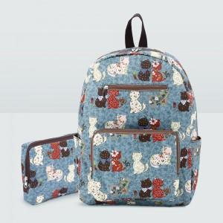

【상세/제작정보】 | <span style="font-size: 12pt;">★발주전 색상재고 먼저 확인 부탁드립니다!</span><br><span style="font-size: 12pt;">★인쇄 시안 내 빼다, 누끼가 있을 시 인쇄비가 추가될수 있으니 반드시 확인해주시기 바랍니다.</span><br><span style="font-size: 12pt;">★제품의색상,인쇄색상은 화면과 다소 차이가 있을 수 있습니다.</span>

【인쇄/포장옵션】 | 풀칼라 / 부직포조리개포장

【공급단가】 | 수량 | 50~ | 100~ | 300~ | 500~ | 1,000~
*VAT별도 | 단가 | 18,500원 | 17,900원 | 17,100원 | 16,800원 | 16,500원

【상품 URL】 | https://www.synergygift.co.kr:443/src/goods_detail.php?gdno=44632

